Hoja1

TALLER CLASE PUNTO DE EQUILIBRIO
 | CARRO DE PINCHOS

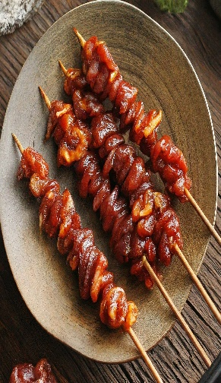

CARNE | 600 |  | ARRIENDO | 100,000
PECHUGA | 800 |  | SERVICIOS | 250,000
PALILLOS | 100 |  | PERSONAL | 1,600,000 |  | PUNTO DE EQUILIBRIO
CEBOLLA | 50
PAPA | 100 |  |  |  |  | 1,182
OTROS | 200
Costo Variable Unitario | 1,850 |  | Total Costos Fijos | 1,950,000
 |  |  |  |  | precio de Venta | 3,500 | Margen de COntribución | 1,650 | 52.9%
Dias del mes | 30
Punto de Equlibrio
PINCHOS X DIA | PINCHOS X MES | Costo Variable Unitario | Costo variable Total | Costos Fijos | Costos Totales | Precio de Venta | Ingresos | UTILIDAD
3 | 100 | 1,850 | 185,000 | 1,950,000 | 2,135,000 | 3,500 | 350,000 | -1,785,000
7 | 210 | 1,850 | 388,500 | 1,950,000 | 2,338,500 | 3,500 | 735,000 | -1,603,500
10 | 300 | 1,850 | 555,000 | 1,950,000 | 2,505,000 | 3,500 | 1,050,000 | -1,455,000
18 | 550 | 1,850 | 1,017,500 | 1,950,000 | 2,967,500 | 3,500 | 1,925,000 | -1,042,500
27 | 800 | 1,850 | 1,480,000 | 1,950,000 | 3,430,000 | 3,500 | 2,800,000 | -630,000
33 | 1,000 | 1,850 | 1,850,000 | 1,950,000 | 3,800,000 | 3,500 | 3,500,000 | -300,000
50 | 1,500 | 1,850 | 2,775,000 | 1,950,000 | 4,725,000 | 3,500 | 5,250,000 | 525,000
67 | 2,000 | 1,850 | 3,700,000 | 1,950,000 | 5,650,000 | 3,500 | 7,000,000 | 1,350,000
100 | 3,000 | 1,850 | 5,550,000 | 1,950,000 | 7,500,000 | 3,500 | 10,500,000 | 3,000,000
133 | 4,000 | 1,850 | 7,400,000 | 1,950,000 | 9,350,000 | 3,500 | 14,000,000 | 4,650,000
167 | 5,000 | 1,850 | 9,250,000 | 1,950,000 | 11,200,000 | 3,500 | 17,500,000 | 6,300,000
333 | 10,000 | 1,850 | 18,500,000 | 1,950,000 | 20,450,000 | 3,500 | 35,000,000 | 14,550,000
667 | 20,000 | 1,850 | 37,000,000 | 1,950,000 | 38,950,000 | 3,500 | 70,000,000 | 31,050,000

Para este ejercicio nos arroja un punto de equilibrio de 1182, lo cual, nos indica que este es el número minimo de pinchos que se deben vender mensualmente para no incurrir en perdidas, por lo tanto las ventas diarias deben promediar las 40 ventas para pagar los costos totales generados mensualmente por la empresa.

